Cotizacon
Venta, reparación y mantenimiento de Cámaras de seguridad y equipos de computación, accesorios, diseño de sistemas,pagina web, redes, servicio técnico en general.

RUC-20600489152

Cliente: PAUL CARDENAS
RUC:
Contacto:
Dirección:
Teléfono: 975 366 197
PROFORMA N° 0000050
Fecha de emisión: 12-06-2018
Condición de pago: contado

CANT. | DESCRIPCIÓN | P. UNITARIO | IMPORTE
1 | DVR 4 CANALES 720 PIXELES | 0.00 | 0.00
3 | DOMO INTERNO 20 METROS, 720 PIXELES | 0.00 | 0.00
1 | CAMARA BULLET 20 METROS DE DISTANCIA, 720 PIXELES | 0.00 | 0.00
4 | FUENTE DE PODER PARA CAMARA DE 1 AMPERIO | 0.00 | 0.00
4 | VIDEO BALUM PASIVO | 0.00 | 0.00
4 | CONECTOR DC MACHO | 0.00 | 0.00
4 | CONECTOR DC HEMBRA | 0.00 | 0.00
1 | DISCO DURO 1 TERA 3.5" | 0.00 | 810.00
 |  | 0.00 | 0.00
 |  | 0.00 | 0.00
1 | INSTALACION DE 04 CAMARAS DE SEGURIDAD, CONFIGURACION Y ENFOQUE | 0.00 | 0.00
 | DE LAS MISMAS. INSTALACION Y CONFIGURACION DE DVR PARA SUS GRABA- | 0.00 | 0.00
 | CIONES Y VISUALIZACION REMOTA EN DISPOSITIVOS (DEBE TENER INTERNET) | 0.00 | 0.00
 | INSTALACION INCLUYE MATERIAL CABLEADO Y CAJETINES PARA CAMARAS | 0.00 | 0.00
 | POR MEDIDAS DE 10 METROS MAXIMOS. | 0.00 | 350.00
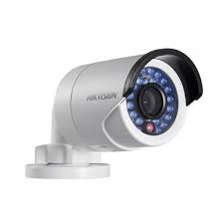
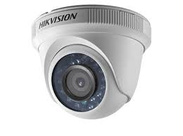
 |  | 0.00 | 0.00
 |  | 0.00 | 0.00
 |  | 0.00 | 0.00
 |  | 0.00 | 0.00
 |  | 0.00 | 0.00
 |  | 0.00 | 0.00
 |  | 0.00 | 0.00
OBSERVACIONES:
NOTA: NO INCLUYE I.G.V.
 |  | SUB-TOTAL: | S/. 1,160.00
 |  | I.G.V. %: | S/. 0.00
 |  | DCTO. 10% | S/. 0.00
 |  | TOTAL: S/ | S/. 1,160.00

Av.Alfredo Mendiola Nro 7810-pasaje 2- int.91. Comas -Lima. Email: administracion@cttintegral.com
/soporte@cttintegral.com/ ventas@cttintegral.com. Teléfonos: cel. 923 424 867/991 135 072

